상품제안서
심플 소가죽 수제파우치 | 상품코드: F18226

 |  |  |  |  |  |  | 02-412-0044 | www.easy1.co.kr
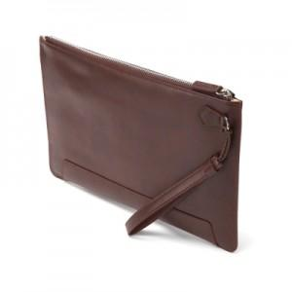 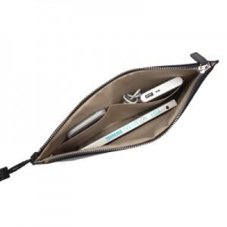 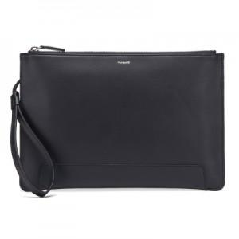

【상세/제작정보】

【인쇄/포장옵션】 | 불박 / 시판박스

【공급단가】 | 수량 | 200~ | 500~ | 1,000~ | 2,000~ | 3,000~
*VAT별도 | 단가 | 40,500원 | 39,000원 | 37,500원 | 36,000원 | 35,100원

【상품 URL】 | https://dev.easy1.co.kr:443/src/goods_detail.php?gdno=18226

